画像サイズによってViewサイズを変える_原本
両方ともwrap_parentで
結果①になった
両方ともwrap_parentだが
結果③になった
両方ともwrap_parentだが
結果③になった
両方ともwrap_parentだが
結果②になった
ImageViewのサイズによって、画像を拡大・縮小する場合
（width,heightの両方がmatch_parentや固定値の場合）は
scaleTypeを参照
凡例

画像のサイズによってImageViewの大きさを変える場合
通常、この方式はあまり使用しないと思う。画面レイアウト設計で
ImageView のサイズがあらかじめ明確にきまっていると思う。
条件
操作
結果





結果①
縦、横ともに画像サイズと同じと大きさのImageViewになる。
ただし、親VeiwGroupのサイズを超える画像サイズの場合は、
match_parentとして扱われ、結果② or ③の動きとなる。

縦、横ともにオリジナルの画像サイズと
同じ長さのImageViewにしたい
Yes
layout_height="wrap_content"
layout_width="wrap_content" にする

No
結果②の通常パターン
結果②のただし書きパターン
オリジナルの画像サイズと異なる長さにしたい方向を
"match_parent" や "固定値" にする

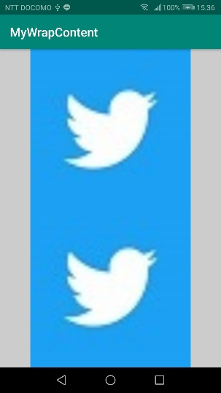

結果②
画像のアスペクト比を保ちつつ、
ImageViewの 縦 or 横 の指定した長さまで画像を拡大縮小する。
ImageViewのもう一方は、拡縮されたその画像の大きさに一致する。
ただし、指定した長さまで拡大するともう一方が収まりきらない画像の場合は、もう一方の長さがおさまりきる大きさまでしか拡大されない。

ImageViewのアスペクト比を
画像のアスペクト比と同じにしたい
Yes
android:adjustViewBounds="true" にする

No

結果③
ImageViewの縦、横の一方は指定した長さになり、
もう一方は、画像のもともとの長さになる。

android:adjustViewBounds="false" にする
（デフォルト値はfalse）

結果③の通常パターン

(1) 縦：変動、横：固定の場合
画像の横サイズ＜ImageViewの横サイズ
横にマージンができる
画像の横サイズ＞ImageViewの横サイズ
縦にマージンができる
(2) 縦：固定、横：変動の場合
画像の縦サイズ＜ImageViewの縦サイズ
横にマージンができる
画像の縦サイズ＞ImageViewの縦サイズ
縦にマージンができる

Viewサイズによって画像サイズを変える_原本
凡例

条件
操作
結果
ImageViewのサイズによって画像の大きさを変える場合

結果①
View が画像サイズよりも大きい場合は、スペースができる。
View が画像サイズよりも小さい場合は、画像がトリミングされる。

画像のサイズは View のサイズによらず
常に原寸大で表示したい
Yes
scaleType="center" にする

No

画像のサイズが変わるとき
元のアスペクト比を維持せず
View いっぱいに画像を引き伸ばしたい
Yes
結果②
画像は View を埋め尽くすように、
X 軸と Y 軸それぞれに対して独立して伸縮する。
scaleType="fitXY" にする

No

結果③
画像の縦横のいずれかが View をはみ出して、
もう一方が View に重なる状態で画像を表示する。
はみ出した部分は表示されない。
画像のサイズが変わるとき
画像が View からはみ出す方式で
サイズを変更したい
Yes
scaleType="centerCrop" にする

【補足】
例①のように、余白ができるようにしたい場合は 「No」 に進む。
例②のように、はみ出す、もしくは、ちょうど同じにしたい場合は 「Yes」 に進む。
ちょうど同じにしたい場合は、はみ出す方向を 「wrap_content」 にする。
例②-2 でいえば、縦を 「wrap_content」 にして、横を固定値にする。
例①

例②-1 | 例②-2

No

Yes
結果④
画像は拡大はされず、縮小のみされる可能性があります。
縮小される場合は、画像が View に収まる方式で縮小されます。
View が画像よりも大きい場合
画像を拡大したくない
scaleType="centerInside" にする

No

Yes
結果⑤
画像が拡大 / 縮小される場合は、
View に収まる方式で拡大 / 縮小されます。
View と画像のアスペクト比が異なる場合は
画像を View の中央に表示したい
scaleType="fitCenter" にする

No

Yes
Yes
結果⑥
略
View と画像のアスペクト比が異なる場合は
画像を View の左上に表示したい
scaleType="fitStart" にする

No

結果⑦
View と画像のアスペクト比が異なる場合は
画像が View の右下に表示されます。
scaleType="fitEnd" にする

Viewサイズによって画像サイズを変える_画像
